增加md5及crid字段
编号 | 平台 | 测试点 | 测试数据 | 预期结果 | 测试结果 | 数据库（Y/N） | 说明
1 | RTB | 原生-md5字段 | 接入配置设置，"md5":"3f694fc6807b03c07767a4f058fa415c" | adx response>>img object中md5为3f694fc6807b03c07767a4f058fa415c | Y
2 | RTB | 原生-md5字段-为空 | 接入配置设置，"md5":"" | adx response>>img object中md5为空 | Y
3 | RTB | 非原生-md5字段 | 接入配置设置，"adm_md5":"3f694fc6807b03c07767a4f058fa415c" | adx response>>img object中md5为3f694fc6807b03c07767a4f058fa415c | Y
4 | RTB | 非原生-md5字段-为空 | 接入配置设置，"adm_md5":"" | adx response>>img object中md5为空 | Y
5 | RTB | crid参数 | 接入配置设置，"crid": "ab0crid0" | adx response>>ad object中 crid为ab0crid0 | Y
6 | RTB | crid参数-为空 | 接入配置设置，"crid": "" | adx response>>ad object中 crid为空 | Y
7 | RTB | 素材查询接口 | http://adx.test/material/get?dsp_id=66969217&token=e1a5f48ee6c3bba8f36f9e631f7cc6c0&material_ids=9014001 | 查询内容中包含参数：material_md5 | Y

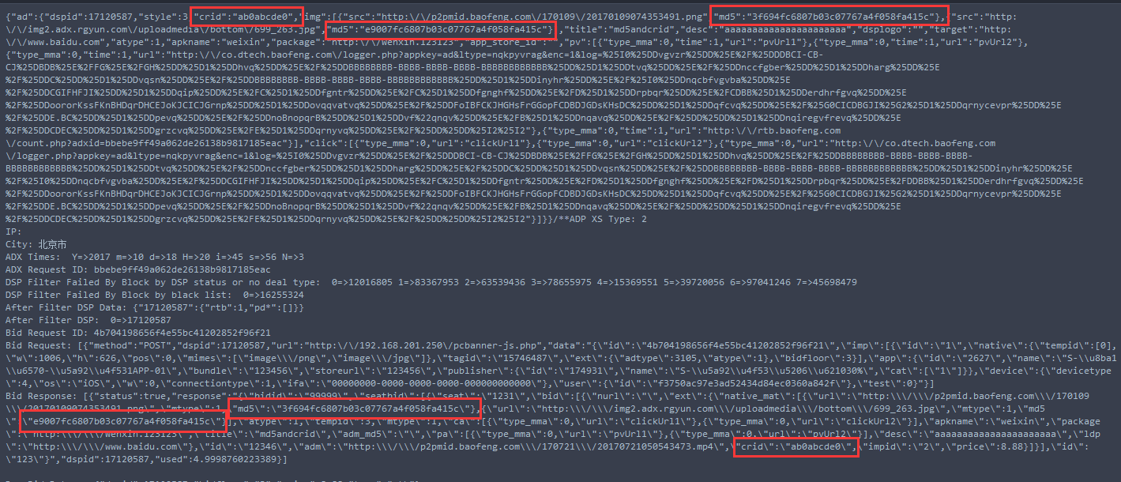
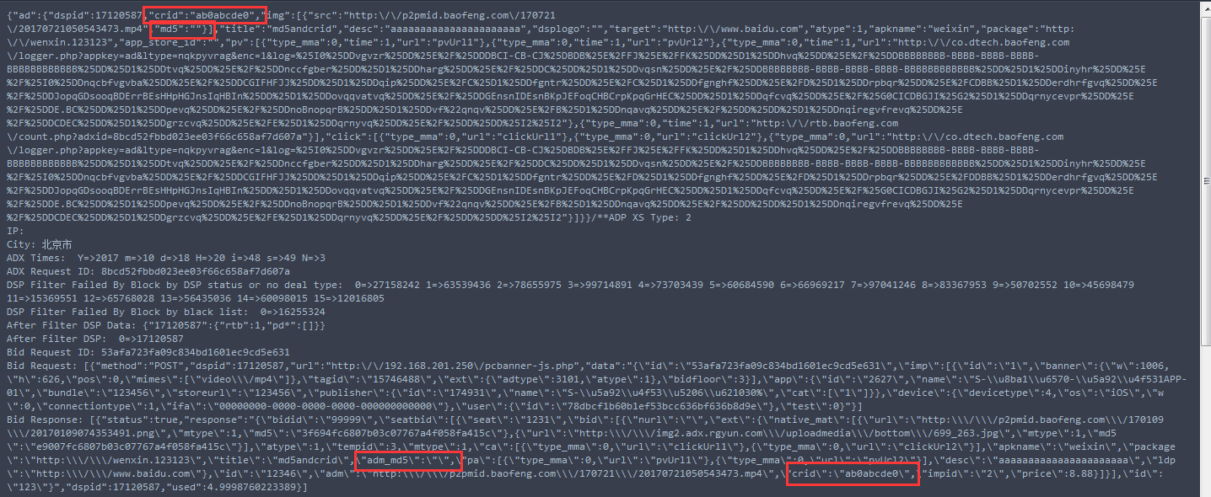
 | 接入配置 |  |  | 素材接口-上传 |  |  | md5测试结果-原生 | md5测试结果-非原生
 | { "id": "123", "bidid": "99999", "seatbid": [ { "seat": "1231", "bid": [ { "id": "12346", "impid": "2", "price": 8.88, "nurl": "", "adm": "http://p2pmid.baofeng.com/170721/20170721050543473.mp4", "crid": "ab0crid0", "ext":{ "ldp": "http://www.baidu.com", "atype": 1, "apkname": "weixin", "package": "http://wenxin.123123", "native_mat":[{ "mtype": 1, "url":"http://p2pmid.baofeng.com/170109/20170109074353491.png", "md5":"3f694fc6807b03c07767a4f058fa415c" }, {"mtype": 1, "url":"http://img2.adx.rgyun.com/uploadmedia/bottom/699_263.jpg", "adm_md5":"3f694fc6807b03c07767a4f058fa415c"}], "title": "md5andcrid", "desc": "aaaaaaaaaaaaaaaaaaaaaa", "pa": [ { "type_mma": 0, "url": "pvUrl1" }, { "type_mma": 0, "url": "pvUrl2" } ], "ca": [ { "type_mma": 0, "url": "clickUrl1" }, { "type_mma": 0, "url": "clickUrl2" } ], "mtype": 1, "tempid": 3 } } ] } ] } |  |  | http://adx.test/material/add?dsp_id=17120587&token=879b1415504e9e32810758810c150881&material_data=[{"material_id":2017101801,"material_name":"1个md5素材", "material_type":["swf"],"material_url":["http://p2pmid.baofeng.com/170109/20170109074353491.png"],"platform_type":"2","adposition_id":"15746488,15746487,15746486","material_size":"300*200","land_page":"http://www.baofeng.com","expired_time":"2017-11-20","pv": {"pv1": "http://www.pv1.com","pv2": "http://www.pv2.com"},"click": {"click1": "http://www.click1.com"}}]

 |  |  |  | 素材接口-查询
 |  |  |  | http://adx.test/material/get?dsp_id=17120587&token=879b1415504e9e32810758810c150881&material_ids=2017101801

 |  |  |  | http://adx.test/material/get?dsp_id=17120587&token=879b1415504e9e32810758810c150881&material_ids=2017101802

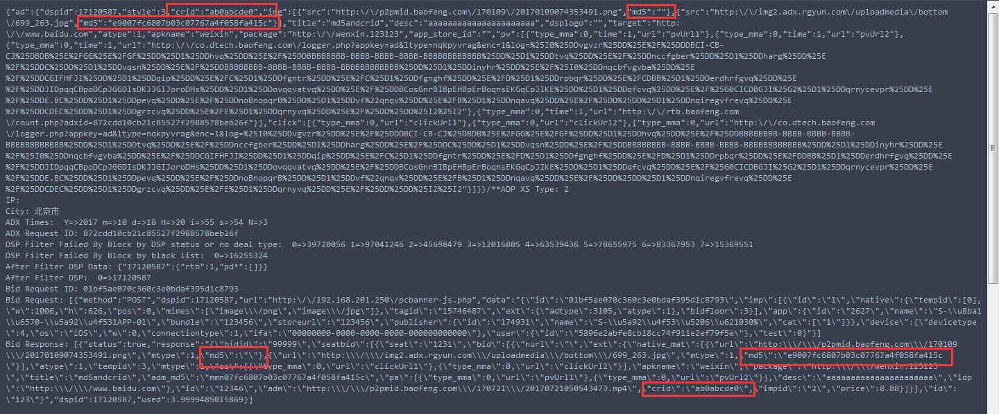
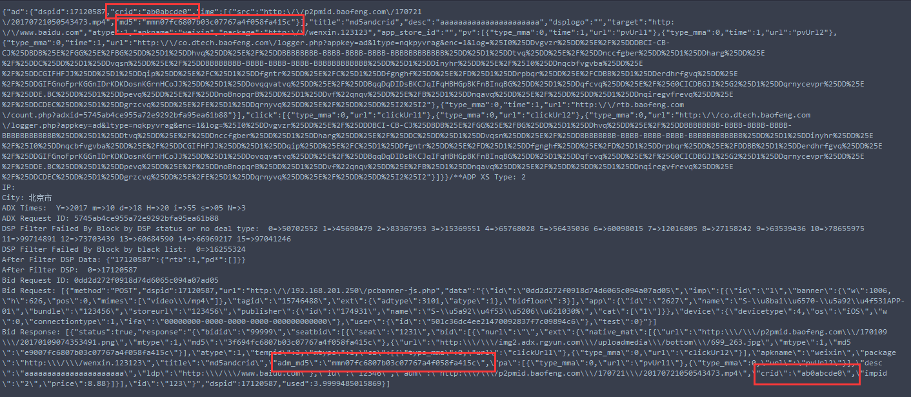
 |  |  |  | 素材接口-查询
 |  |  |  | 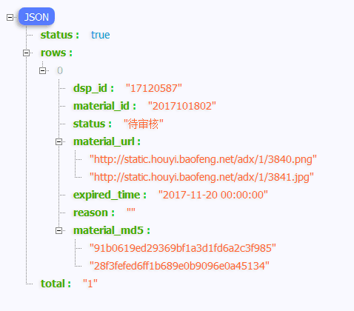

 |  |  |  | 素材接口-上传-生产环境
 |  |  |  | http://adxtest.houyi.baofeng.net/material/add?dsp_id=76080382&token=d8506bdf5aaa13ab92c9a7b3ee42bae8&material_data=[{"material_id":2017101831,"material_name":"21md5素材", "material_type":["swf"],"material_url":["http://p2pmid.baofeng.com/170109/20170109074353491.png"],"platform_type":"2","advertiser_id":"236101265","adposition_id":"15746524","material_size":"300*200","land_page":"http://www.baofeng.com","expired_time":"2017-11-20","pv": {"pv1": "http://www.pv1.com","pv2": "http://www.pv2.com"},"click": {"click1": "http://www.click1.com"}}]

 | 生产环境
 | http://adxtest.houyi.baofeng.net/material/get?dsp_id=76080382&token=d8506bdf5aaa13ab92c9a7b3ee42bae8&material_ids=2017101816,2017101817,2017101818
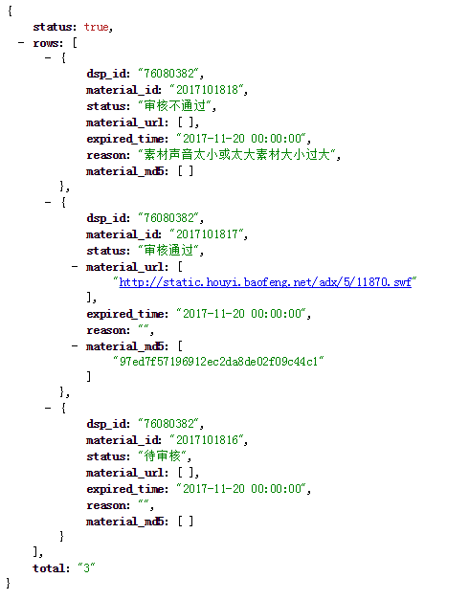
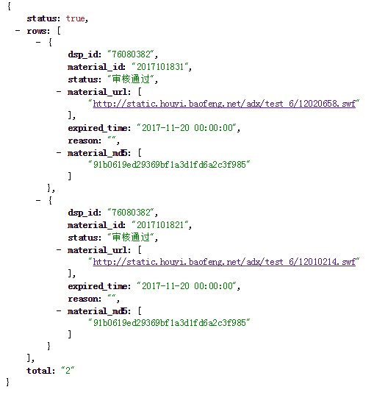

 |  |  |  |  |  | 素材链接格式修改为 截图所示

